상품제안서
LED모기퇴치기/포충기/모기트랩 | 상품코드: S11320

 |  |  |  |  |  |  | 02-713-8555 | www.synergygift.co.kr
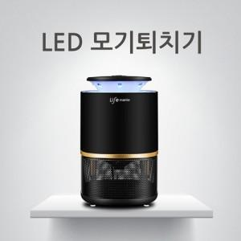

【상세/제작정보】

【인쇄/포장옵션】 | 레이저 / 포장지포장

【공급단가】 | 수량 | 80~ | 200~ | 500~ | 1,000~ | 2,000~
*VAT별도 | 단가 | 22,280원 | 21,450원 | 20,630원 | 19,800원 | 19,310원

【상품 URL】 | https://www.synergygift.co.kr:443/src/goods_detail.php?gdno=3900

